Sheet1
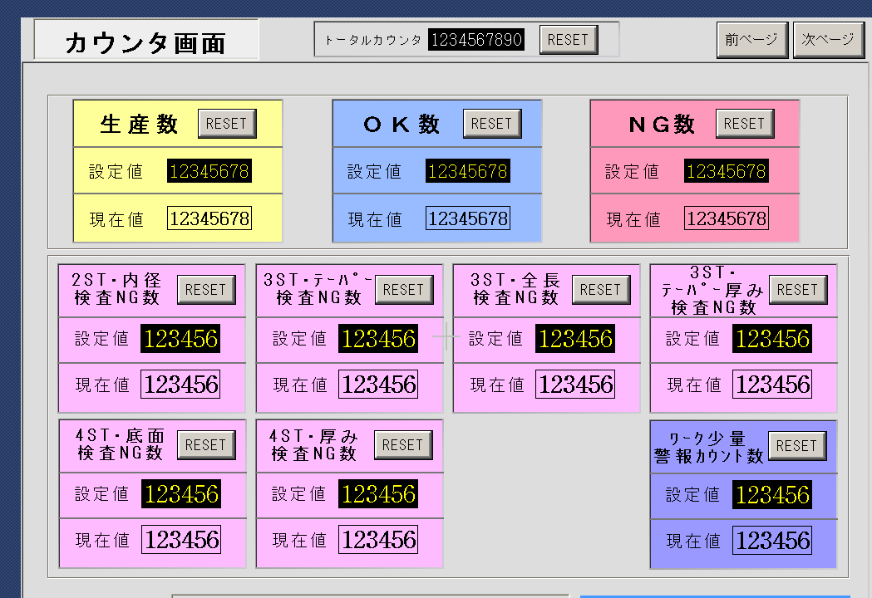
内径 | D608 | 2ST内径NG数ｶｳﾝﾀ

φ0.71 | D610 | 3ST0.71深さNG数ｶｳﾝﾀ

全長 | D612 | 3ST全長NG数ｶｳﾝﾀ

底 | D614 | 4ST底面NG数ｶｳﾝﾀ

厚み | D616 | 4ST厚みNG数ｶｳﾝﾀ

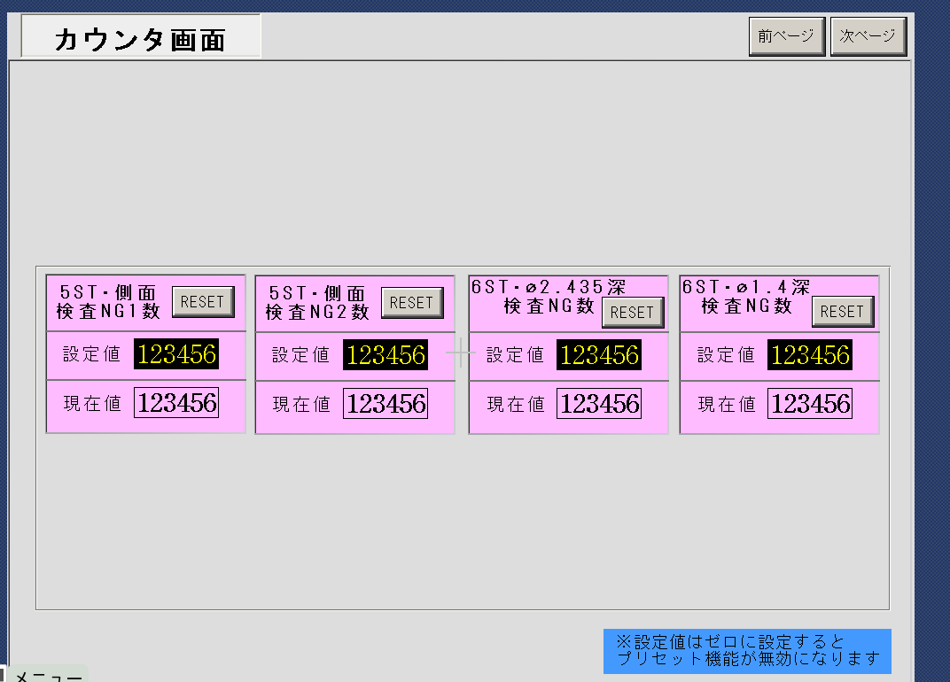
側面 | D618 | 5ST側面NG1数ｶｳﾝﾀ

 | D620 | 5ST側面NG2数ｶｳﾝﾀ | →NGは1より2優先 I4Hのみ測定？

テーパー厚み | D622 | 3STﾃｰﾊﾟｰ厚みNG数ｶｳﾝﾀ

6st | D624 | 6ST深2.435NG数ｶｳﾝﾀ

 | D626 | 6ST深1.4NG数ｶｳﾝﾀ

